关系图
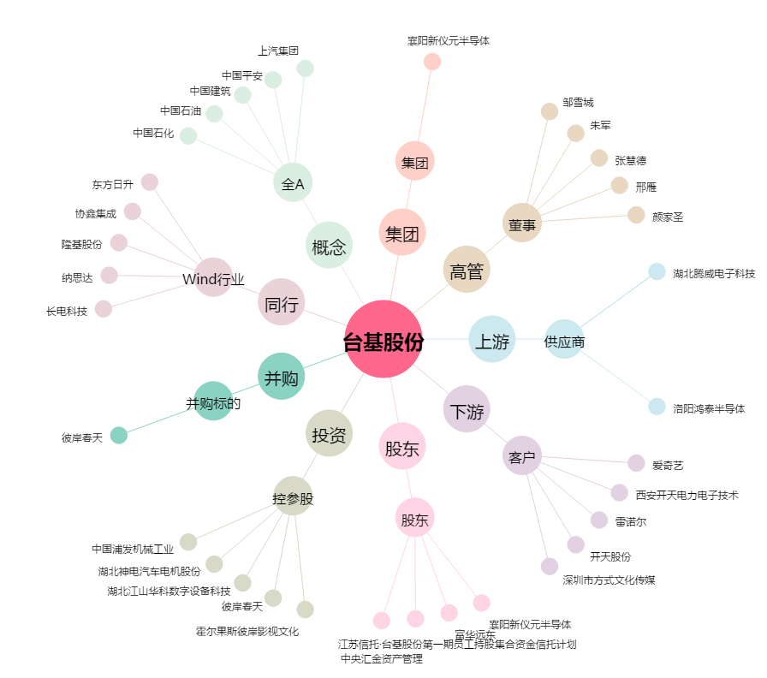
台基股份[300046.SZ] - 关系概览图

